Form1
NaiS / Formular 1 |  | Situation
Gemeinde / Ort: | Ritenen, Erstfeld |  | Weiserfl. Nr.: | 20 | Fläche (ha): | 0.43 | Datum: | 2009-08-19 | BearbeiterIn: | Kläger P., Walker P.
Koordinaten: | 690'180 / 186'180 |  | Meereshöhe: | 1130 |  |  | Hangneigung: |  | 60 - 72%
Beilagen:
Situationsskizze: |  |  |  |  |  |  | Waldfunktion(en):
Fotostandorte wurden jeweils auf einen am Boden liegenden Stein markiert (F1, F2, F3/ F4).
 |  |  |  |  |  |  | Schutz vor Steinschlag
N

53 m
 |  |  |  |  |  |  | Zieltyp:
 |  |  |  |  |  |  | Waldsimsen Tannen-Buchenwald mit Schutzfunktion gegen Steinschlag
markierter Stein
Fels

 |  |  |  |  |  |  | Grund für Weiserfläche: (Geltungsbereich u. Fragestellung)
 |  |  |  |  |  |  | Ortstypischer Bestand Erhöhung der Stufigkeit

Wanderweg
Foto 4
Bodenstein
kleine Lichtung
Bodenstein
85 m
Foto 2
Foto 3
90 m
Foto 1
 |  |  |  |  |  |  | Bestandesbild: (Profilskizze, Kurzbeschrieb)

markierter Bodenstein
Eisenstab unter Bu

67 m
Wanderweg

Strasse Wilerli - Ritenen

Strasse Wilerli - Ritenen

Form 3
NaiS / Formular 3 |  | Erweiterte Zustandsbeschreibung
Gemeinde / Ort: | Ritenen, Erstfeld | Weiserfl.: Nr. | 20 | Datum: | 2009-08-19 | BearbeiterIn: | Kläger P., Walker P.
Bestandesgeschichte: |  | Bodenoberfläche: |  |  |  | Krautschicht:
1930 bis 1950 wurden Lossteigerungen gemacht (Stock-verkäufe an Private, die am meisten geboten haben). Aufforstungen sind mit grosser Wahrscheinlichkeit keine gamcht worden. Eine allfällige Beweidung liegt weit zurück (keine Kenntnisse des Försters vorhanden). |  | Brauner Boden mit einer hohen Streuschicht. Ausser einigen Farnen und Moose an Steinen und älteren Stöcken überhaupt keine Vegetation am Boden. |  |  |  | Aspektbestimmende Arten: |  | Deckung in ⅟₁₀
 |  |  |  |  |  | nur spärlich vorhanden
 |  |  |  |  |  | div. Moose und Farne

 |  |  |  |  |  | Weitere Arten:

Belastung: |  | Oberboden: |  |  |  | Verjüngung:
Steinschlag; Wildverbiss |  |  |  |  |  | Fast keine Verjüngung vorhanden.

cm Profilskizze
Schäden: |  | Unterboden: |  |  |  | Vorrat, Zuwachs, Holzanfall:
einige wenige Stämme mit Stammverletzungen durch Steinschlag |  |  |  |  |  | Vorrat: 403 m3 pro ha Holzanfall: 102 m3 pro ha (25%)
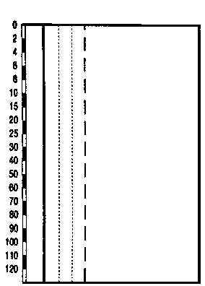

 |  |  |  |  |  | Kluppierungsprotokoll beigelegt
 |  |  |  |  |  | Anzeichnungsprotokoll beigelegt
 |  |  |  |  |  | Entwicklungsstufe/Strukturtyp:
 |  |  |  |  |  | Baumholz I

